第３４回世界コンピュータ将棋選手権 きふわらべアピール文書
第３４回世界コンピュータ将棋選手権
きふわらべ using cshogi
アピール文書
（大会後差替）

２０２４年０５月０９日 高橋智史

ＺＥＲＯＳＨＯ
８戦０勝８敗 ４５チーム中、最下位

ＹＯＳＯＫＵ ＭＯＤＥＲＵ
今回のきふわらべの 予測モデル の解説でもするか

開発者 高橋 智史

「 ユージング・シーショーギって名前に付けておいて
何 全敗で負けてんだぜ 山岡さんに謝れだぜ！」

（←左の画像は著作権上、問題ありません）

コンピュータ将棋エンジン きふわらべ

「 まだ cshogi のランダム・ムーブで出た方が強かった。
お父んが自力でバグ無く実装できない 予測モデル を考えたのが敗因」

（←左の画像は著作権上、問題ありません）

ひよ子

「 どうやって弱くすることができるか
ひまつぶしに きふわらべのＰＲ文章を読みたいという需要もあるのよ」

（←左の画像は著作権上、問題ありません）

「 予測モデルは ２指し手関係のＫＫ、ＫＰ、ＰＫ、ＰＰだぜ。
学習は 負けたら 評価値テーブルのアクセスしたセルの値を
ランダムに変更して、勝った時に保存だぜ。
それだけのことを 解説していくか～」

ライブラリ使用宣言
思考部に大きな影響を与える、他者の作成したプログラム・
データ等を利用します。

このＰＲ文書は、フリーフォント「たぬき油性マジック」（作者：たぬき侍）を使用しています。
（利用ライセンス上、問題ありません）
https://tanukifont.com/tanuki-permanent-marker/

ＴＯＵＪＩＴＵ
１次予選 当日 のきふわらべの様子

ＮＯ＾ＴＯ
ノートＰＣ１台で出場

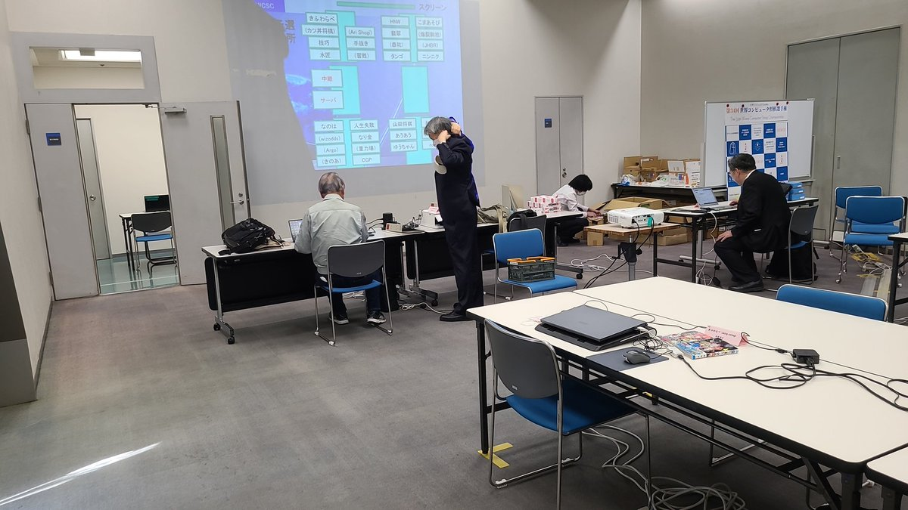

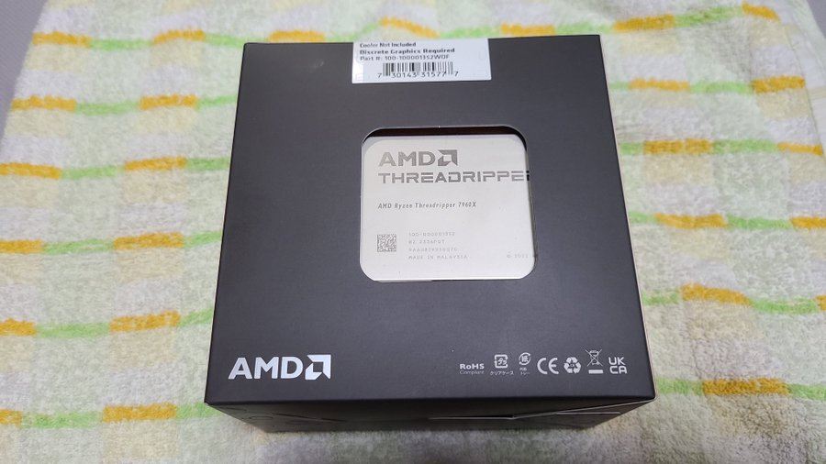
「 👆 👉 せっかく
AMD Ryzen Threadripper
7960X 24 Core 買ったのに
結局 リモート接続用の
ノートＰＣで出たのか」

「 Windows は Processor Groups
という制限で１プロセスにつき論理６４コアしか使えないので
これでは将来のスキル的に スレッドリッパーの全力を出せないので、
ＰＣを１台買い足し、知人に Ubuntu をインストールしてもらって
Linux ディストリビューションの基本操作を覚えることまで やったが……」

「 そもそも純粋関数型プログラミング言語 Haskell が Linux 前提な
解説ばっかりだったので Linux で準備してたのよ」

PC Watch > Zen 4に刷新されたHEDT向けCPU「Ryzen Threadripper 7980X/7970X」はいかなる性能か？
https://pc.watch.impress.co.jp/docs/column/hothot/1549610.html

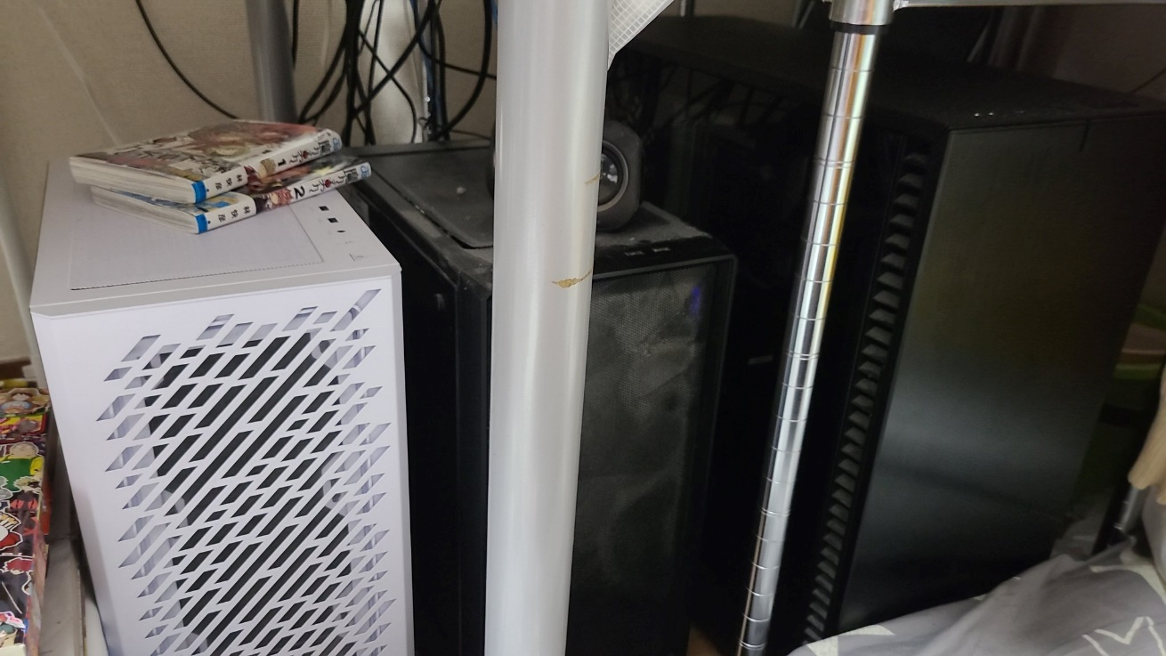

👆 左の白いのが買い足したＰＣで、中身は１番右のデカいやつのお下がり。
そのデカいのが Threadripper 7960Ｘ ＋ GEFORCE RTX 4090。

「 わたしの手先の不器用さでは 静電気でＰＣを破壊してしまいかねないので
組み立ては 昔ゲームサークルで出会った人にやってもらっている。
所得３７０万円程度の４３歳のおっさんにしては よくやってる方だと思う」
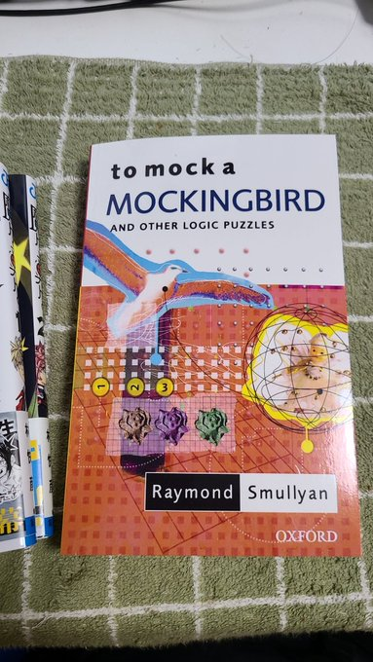

「 👉 そして ＳＫＩコンビネーター計算の
良い教科書のようなものが日本語訳されて
なくて洋書を買って １０ページぐらい
グーグル翻訳して 読んだ所で挫折した。
もっぱら その隣に置いてある 漫画本の
魔々勇々（ままゆうゆう） を読んでた」

「 週刊少年ジャンプ編集部にファンレターを
送るほど ハマってたからな」

「 ３月３０日ぐらいに
関数型プログラミング言語の習得に
諦めを付けて、
電竜戦のワン・ファイル・マッチ練習会でも
使用経験のあった Python の cshogi に
切り替えたのよ」

「 だから 以下のＰＲ文章の内容は、
たった１か月ちょいの間のできごとだぜ」

ＮＡＩＹＯＵ
将棋の 内容 は無いよう

ＫＡＫＵＴＯＵ
角頭 を受けずに飛車先を破られて終わり

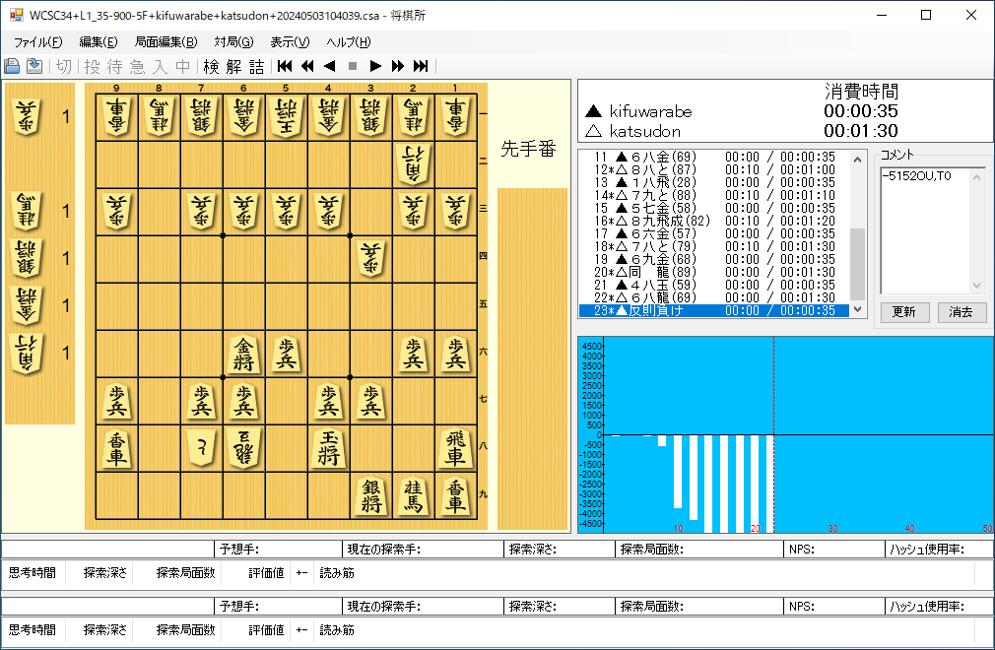

第３４回世界コンピュータ将棋選手権 一次予選１回戦 きふわらべ using cshogi - カツ丼将棋

「 👆 cshogi 使ってんのに なんで反則できるの？」

「 玉が逃げるしかない、というときに 相手の玉を動かしてしまうんだぜ。
なぜ 王手されたときだけなのか？
王手されても 味方の駒がアタッカーを取り返してくれるときは反則しない。
何が起こってるのか さっぱり分からないぜ」

「 自分で書いたプログラムなのに なんも分かってないの わらう」

ＳＥＫＫＥＩＳＹＯ
設計書 も 無いよう

ＯＭＯＩＴＵＩＴＡ
思いついたことと、やったマークしかない

「 電王トーナメントにも出場してた mEssiah（メシア） の開発者の桜丸から
設計図を書いてから実装しろと よく言われているが、
設計図は書かないのかだぜ？」

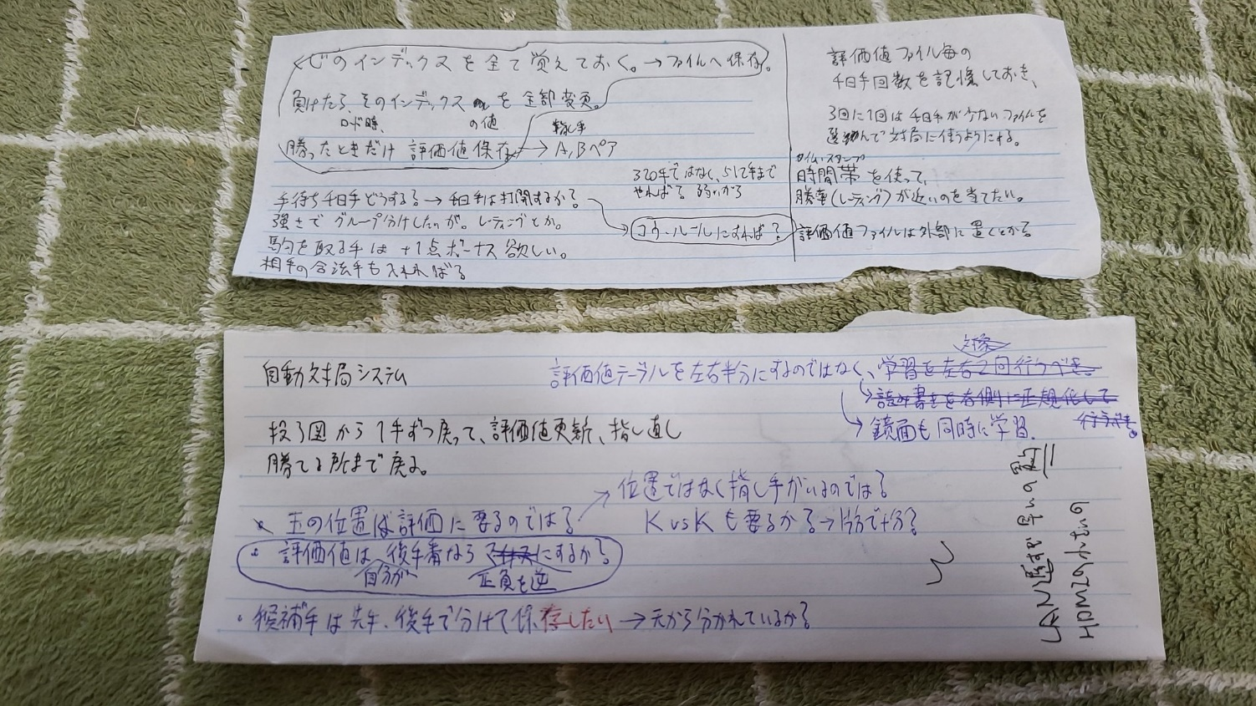

「 👆 ノートの余ったページを千切って 思いついたことをメモって、
実装したら 丸で囲って終わりだぜ」

「 これは ＴＯＤＯリスト であって、設計図ではないのでは？」

「 あんたのお父んは １１歳からパソコンのコマンド打鍵を覚え始めて、
その後３３年間 プログラミングは ＊＊こんなもん＊＊
でしかないのよ。
昔、Ｂｏｎａｎｚａの学習部のソースコードも手書きしてたわよ」

「 お父んがずっと最下位付近にいる実績を振り返って なんでこんな
貧相な体験で飽きずに ここまで続いてしまったのか分からないが
ノートの切れ端レベルの思いつきを解説していってくれだぜ」

ＳＡＳＩＴＥ
２指し手関係

ＴＹＡＫＵＳＹＵ ＯＵＳＹＵ
着手 と 応手 の関係

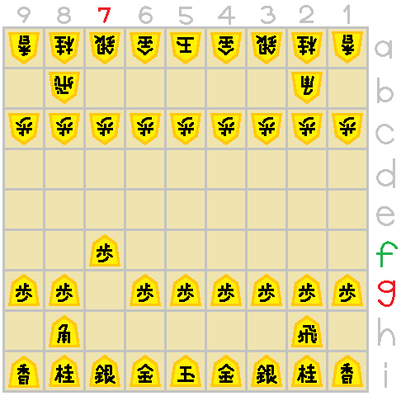

「 👉 ＵＳＩという規格では
指し手の符号は
どのマスの駒を
どのマスへ移動する、
という感じで書く」
７ｇ７ｆ

「 フロム トゥー よね」

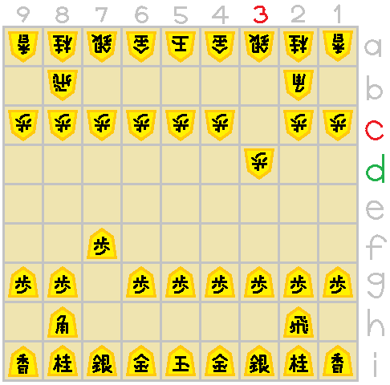

「 👈 この規格を考えた
トード・ロムスタッドという
ノルウェー人は、

３ｃ３ｄ
ＵＣＩというチェスの規格を
将棋に持ってくるときに

筋と段が
アルファベット、アラビア数字
の順だったのを
アラビア数字、アルファベット
の順に逆にした。

将棋では
筋は数字の方が通りが良いと
考えたのではないか」
”７ｇ７ｆ＿３ｃ３ｄ＿”

「 👆 で、まあ １０文字あれば 着手と応手は 書けるわけだぜ」

ＮＩＴＩ
関係は 無し（０） と 有り（１） の２値

”７ｇ７ｆ＿３ｃ３ｄ＿” ＝ １

「 👆 お互い角道を開けるのは 有るだろうから １ が入っていてほしいぜ」

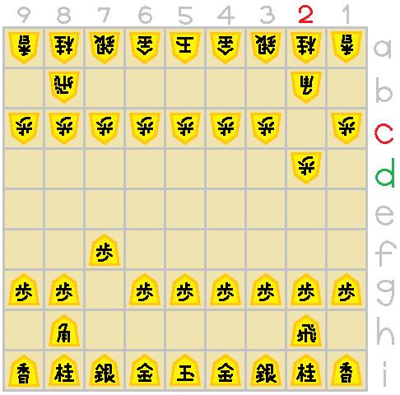

「 👉 ２ｃ２ｄ とか
良い手じゃないか？」

２ｃ２ｄ

「 最初、将棋盤を１～５筋まで
半分だけ使って
左右対称という扱いにすれば
メモリ容量が半分で済むと
思ったけど、

飛車先の歩を突くのを覚えたら
角先の歩も突くのよ」

”７ｇ７ｆ＿２ｃ２ｄ＿” ＝ ０

「 👆 角頭歩戦法とか分からんから 無しで ０ が入っていてほしいぜ」

「 じゃあ 着手と応手の 有りそうなペアに 印を付けようとしたんだ」

「 しかし そんなん……」

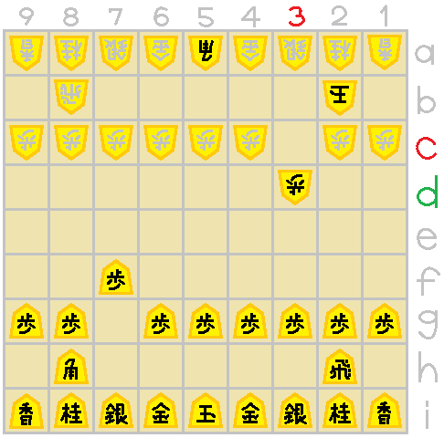

「 👈 ２ｂに玉がいるとき
３ｃのコビンは
開けないないだろ？

３ｃ３ｄ
7g7f_3c3d_ 関係は 0 では？」

「 盤をあんまり見ず、
利きを見て反射神経的に
手拍子でポンポン指してると
思ってくれだぜ」

「 そんな欠陥のある予測モデル
作ろうとする人いないから
ちゃんと実装すれば
ダメだったという結果を得て
どうダメだったかという知見を
発表できるのに……」

ＭＩＮＡＩ
駒を見ない （例外は後述）
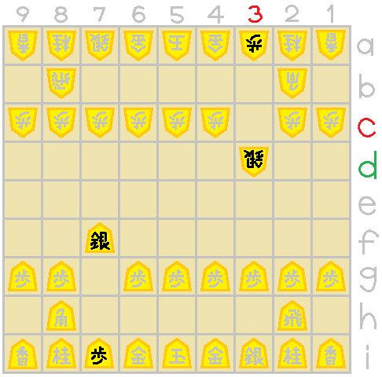

「 👉 ＵＳＩの規格では
指し手に駒は書いてないから

右図の局面も
7g7f_3c3d_ 関係だぜ」

「 こんな筋の通っていない
予測モデルを作ろうとする
お父んのモチベーションは
どこからくるのか？」

「 浅いアイデアから遠ざけられる挫折の水平線効果なんじゃない？」

ＫＥ＾ＫＥ＾ ＫＥ＾ＰＩ＾ ＰＩ＾ＫＥ＾ ＰＩ＾ＰＩ＾
ＫＫ、 ＫＰ、 ＰＫ、 ＰＰ

ＲＩＫＡＩ ＳＩＴＥＩＮＡＩ
作っている本人が 理解していない 仕様

「 👉 Ｋ（ケー）ってのは
玉のことだぜ。
Ｋｉｎｇ（キング）のケー」

「 👉 Ｐ（ピー）ってのは
玉以外の駒のことだぜ。
Ｐｉｅｃｅ（ピース）のピー。
右図の他に、金駒もあるな」

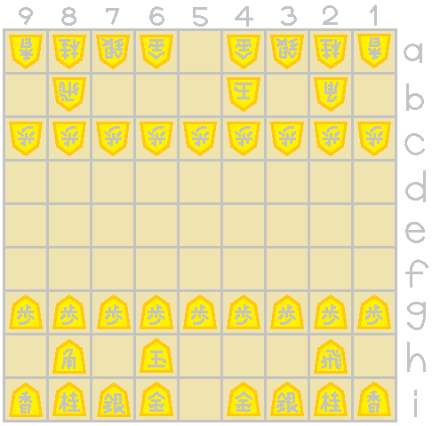

「 👈 左図の 5i6h_5a4b_ は
自玉の指し手と
敵玉の指し手の関係だから
ＫＫと呼ぶぜ」

「 駒じゃなくて矢印を見るのね」

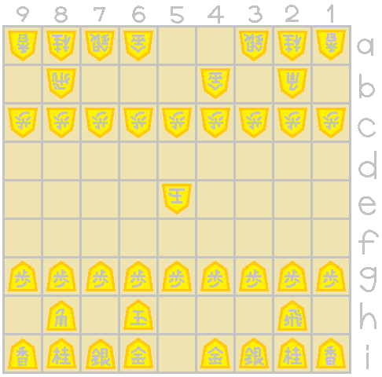

「 👉 右図の 5i6h_5a4b_ は
自玉の指し手と
敵金の指し手の関係だから
ＫＰと呼ぶぜ」

「 符号は同じなのに
動かす駒が違うケースか」

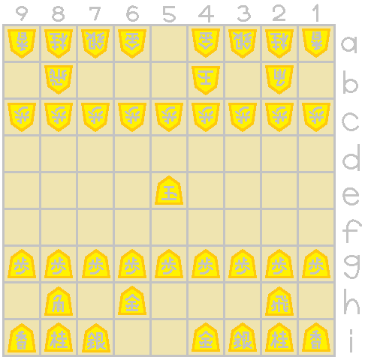

「 👈 左図の 5i6h_5a4b_ は
自金の指し手と
敵玉の指し手の関係だから
ＰＫと呼ぶぜ」

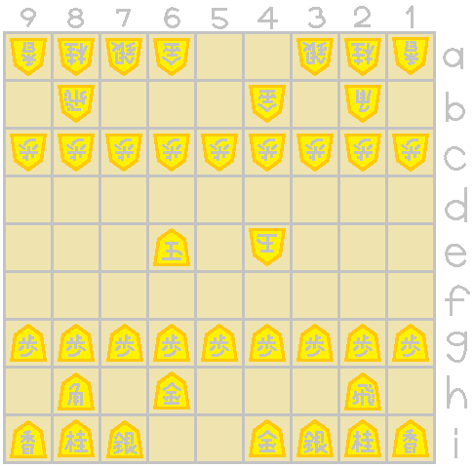

「 👉 右図の 5i6h_5a4b_ は
自金の指し手と
敵金の指し手の関係だから
ＰＰと呼ぶぜ」

「 駒は見ないと言っても
玉とそれ以外は区別するのね～」

「 玉は 金にも銀にも利きが似てるからな、銀のふりして上へ突っ込んでいくぜ。
将棋で 玉は特別扱いしないと ゲームにならないぜ。
玉は捨て駒に使ってはいけないという点で」

「 この図のような ＫＫ、ＫＰ、ＰＫ、ＰＰ なんて 実装できてないと思う」

「 わたしは何を実装したんだろな……？」

ＹＯＮ
１つの関係は ４ 種類ある

”５ｉ６ｈ＿５ａ４ｂ＿” ＝ ？
ＫＫ

”５ｉ６ｈ＿５ａ４ｂ＿” ＝ ？
ＫＰ

”５ｉ６ｈ＿５ａ４ｂ＿” ＝ ？
ＰＫ

”５ｉ６ｈ＿５ａ４ｂ＿” ＝ ？
ＰＰ

「 👆 じゃあ １つの関係は ４種類あるんだ」

「 玉と それ以外の駒を分けたら それだけ必要だぜ」

”５ｉ６ｈ＿５ａ４ｂ＿” ＝ ？
ＫＰ

”５ａ４ｂ＿５ｉ６ｈ＿” ＝ －？
ＫＰ

「 👆 ＫＰがあれば 先後反転・正負反転で ＰＫを兼ねるんじゃない？」

「 そういう工夫をしようとして プロジェクトが崩壊したんで
次期版を作るなら そういう工夫はしないようにするぜ」

ＨＩＲＡＴＥ ＳＹＯＫＩＫＹＯＫＵＭＥＮ
平手 初期局面 での例

ＳＯＷＡ
総和するだけ

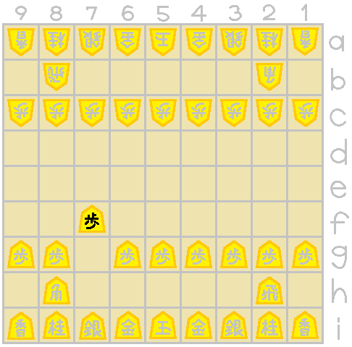

「 👈 じゃあ ７ｇ７ｆ という
着手は どういう風に
評価されるのか、
解説していこう」

「 👉 相手の合法手が
１票を持ってる選挙だと
思ってくれだぜ。
右図でその挙手数 ６ が
７ｇ７ｆの評価値だぜ。
わたしはそれを
ポリシー値と呼んでるぜ」

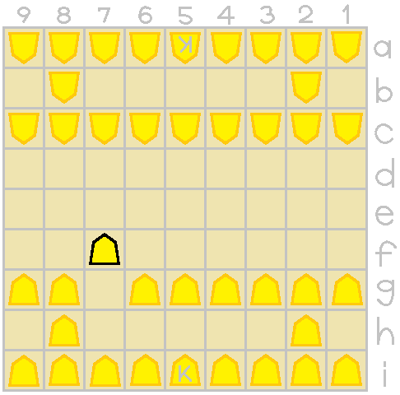

「 👆 上図は正しくないな。

👈 お父んの予測モデルは
ＫとＰしか無いのだから
左図が正しい」

「 まったくだぜ」

「 相手をステールメートする手には 選挙権者がいないから、
評価値が入らなくない？」

「 目を瞑るぜ」

「 将棋とは 相手の応手の数が多くなることを目指すゲームか？」

「 ただ１つの受け手しかない場面が連続するような、
直線的な場面とか 山ほどあるんじゃないの？」

「 べつに、相手の応手は 選挙権を持ってるだけで
応手をするかどうかとは 関係ないぜ」

ＳＡＩＤＡＩ
合法手の中で 最大 のポリシー値のある手の中から選ぶ

「 全ての指し手に ポリシー値が付く仕組みは説明したから、
合法手の中で 最大のポリシー値を持つ手を選んで、
その中から ランダムに１手 選べばいいわけだな。

わたしはこれを I'm feeling luckey と呼んでるぜ」

「 グーグルのボタンの名前じゃない」

ＨＯＺＯＮ
ＫＫ、ＫＰ、ＰＰ評価値ファイルを 保存 しようぜ？

ＹＯＭＩＫＯＭＩ
ファイルサイズがでかいと 読込 に時間かかるしな

「 今度 実装するときは Python なんかで評価値ファイル読込すんの
止めとこ」

「 Rust を本体にして、合法手生成だけ Python にすればいいんじゃない？」

ＰＩ＾
指し手Ｐのサイズ

１ａ
１ａ

～
～
，
×
×

＋
９ｉ
９ｉ

，

Ｒ＊

～

Ｐ＊

「 👆 ＵＳＩの指し手の符号って、
ＦＲＯＭ には８１マスと７種類の持ち駒、
ＴＯ には８１マス、
ＰＲＯＭＯＴＩＯＮ には有無の二値の、
８８×８１×２＝１４，２５６ パターンより
少ない数しかないのな」

「 １ａから３ｂへワープする駒は無いし、全結合は無駄が多そうねえ」

ＫＥ＾
指し手Ｋのサイズ

１ａ
左上
上
右上

×
～
左
右
９ｉ

左下
下
右下

「 玉は 打と成りは無く、 移動先は８方向しかないから さらに少なく
８１×８＝６４８ パターンより少ない」

「 盤の隅なら 移動先はもっと少なくなるな」

ＳＡＳＩＴＥ
２つの指し手のテーブルのサイズ

「 ＫＫテーブルのサイズは
６４８× ６４８＝ ４１９，９０４ ｂｉｔ

ＫＰテーブルのサイズは
６４８×１４，２５６＝ ９，２３７，８８８ ｂｉｔ

ＰＰテーブルのサイズは
１４，２５６×１４，２５６＝２０３，２３３，５３６ ｂｉｔ

だぜ」

「 だいたい合計 ２５．３メガバイトか」

「 家の真ん中のｉ７のＰＣで読み込むのに５０秒ぐらいかかっちゃって
将棋所での自動の連続対局が 時間かかっちゃうのよね～」

ＢＩＧＧＵ ＥＮＤＨＩＡＮ
ビッグ エンディアン

０＝１ａ１ａ １ａ１ｄ＋
０＝１ａ１ａ １ａ１ｄ
１＝１ａ１ａ １ａ１ｃ＋
０＝１ａ１ａ １ａ１ｃ
１＝１ａ１ａ １ａ１ｂ＋
１＝１ａ１ａ １ａ１ｂ
０＝１ａ１ａ １ａ１ａ＋
１＝１ａ１ａ １ａ１ａ
←ポリシー値

←着手

←応手

「 👆 例えばＰＰテーブルの最初の１バイトは
左から 上記のようにビットが入っていると思うぜ」

「 お父ん 実装を ペッと書いたら
データの中身 確認してないもんな、
そんな風に入ってないかも知れないぜ？」

「 まあ これで、次の一手を選ぶ仕組みの
小細工を除く 主要な部分は 説明したぜ」

ＧＡＫＵＳＹＵ
学習

ＫＯＳＨＩＮ
評価値ファイルが良い感じに 更新 されるのが学習

「 学習（ラーニング）が何かというと」

１０１１０１００ …
００１０１１０１ …

「 👆 なんか知らんけど 評価値ファイルの内容が
いい感じに更新されることだぜ」

「 良くならないんだったら 荒らしてるのとおんなじだからな」

「 じゃあ きふわらべちゃんの評価値は ぜんぜん良くなってないから
学習 って呼んだらダメなんじゃないの？」

「 学習ではないが 学習のふりをしている行為って 日本語で
なんて名前で呼べばいいんだぜ？」

「 お父んが学生時代に何と呼ばれていたか 思い出せだぜ」

「 落書き……？」

ＲＡＫＵＧＡＫＩ
落書き

ＡＲＡＳＡＲＥＲＵ
評価値ファイルが 荒らされる のが落書き

「 落書き（グラフィティ）が何かというと」

１０１１０１００ …
００１０１１０１ …

「 👆 なんか知らんけど 評価値ファイルの内容が
変わってることだぜ」

「 それなら実装されてるぜ」

「 正しい説明ね」

ＫＡＷＡＲＵ
指し手が変わるように落書きしようぜ？

「 👉 得票してくれるから
その手を指したわけで」

「 👈 選挙権者の顔を全部
覚えておいて、
票を入れてくれたやつ、
票を入れてくれなかったやつ、
乱数でゼロいちを上書きだぜ」

「 評価値テーブルから引用した指し手を全部覚えておいても
一局、千数百ぐらいだぜ。多くは重複なのだろう」

「 負け続けている間 選挙権者の顔を追加で覚え続けて、
勝ったら評価値テーブルを保存、顔は全部忘れるぜ」

「 近い強さの評価値テーブルが自己対戦したら、確率的にどっちでも負けるから
いつまでも評価値テーブルを 落書きしまくるんじゃない？」

「 プログラムが 全体的にバグだらけで
レーティングの導入など様々な工夫には 頭が回らないぜ」

ＲＥＮＺＯＫＵ ＴＡＩＫＹＯＫＵ
将棋所の 連続 対局 で落書き

「 落書きのためのフレームワークなんて なんも無いんで、
きふわらべの Python ソースコードを丸ごとコピーして
プレイヤー１、プレイヤー２ という扱いにして、

将棋所を使って
持ち時間４０分、 手数の上限２０００ で連続対局だぜ」

「 手の偏った ランダムムーブ みたいなもんで ほとんど千日手だが、
４００手ぐらいあれば まぐれで詰むだろうと増やして、
多めに２０００、１手１秒消費してしまうので ２０００秒は３３分ちょい、
ざっくり４０分だぜ」

ＲＯＫＵ
評価値テーブル ６ 人前

「 プレイヤー１、プレイヤー２ に評価値テーブルを６つずつ、
連続対局中は 計１２個の評価値テーブルを持たせて
ランダムでどれ使うか選ばせているぜ」

「 千日手になるもの同士の 評価値テーブルってあるし、
ばらつかせないとな」

「 学習が１２倍 遅くならない？」

「 遅いが、千日手では 落書きが進まないんで……。
６は 最初 サイコロの目ぐらいの意味だったが、
それより少ないと 千日手が多くて 勝ち負けが付くのが遅いんで
６つ持たせると 勝ち負けが付くとこまで進ませるのに いい感じ」

ＫＯ
コウの更新
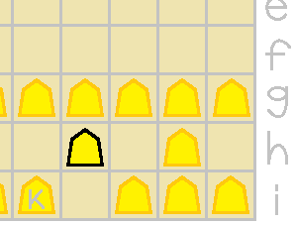

「 👉 金がよくやるんだが
左右にパタパタ手待ち
お互いにやって 千日手」

「 歩や香には真似できませんからね」
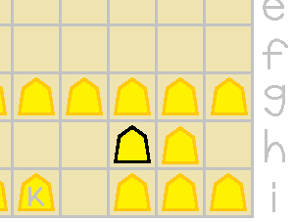

「 そこで、自分が２つ前に指した手は
指さない、とプログラムしてるぜ。

これは囲碁のコウと同じ実装だぜ。

ただし、将棋向けに 他に手がなければ
指すようにアレンジしてるぜ」

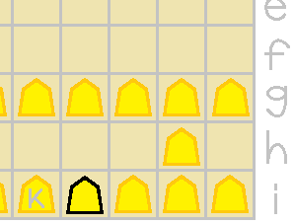

「 👈 三角形でも回せるぜ」

「 ファインプレーにもなる手なのか
明らかにダメな手なのか
将棋アマ５級のわたしには
分からないんで
どうしたろうか」

「 大まかな 推測モデル と 落書き の話しは 終わりだぜ」

Ｕ＾ＺＩＮＧＵ ＳＩ＾ＳＨＯＧＩ
ユージング・シーショーギ

ＳＡＳＩＴＥ ＳＥＩＳＥＩ
指し手 生成 を書かなくて済むから楽だ～

「 せっかく cshogi 使ってるんだから スクリーンショットぐらい
貼ってみるかだぜ」

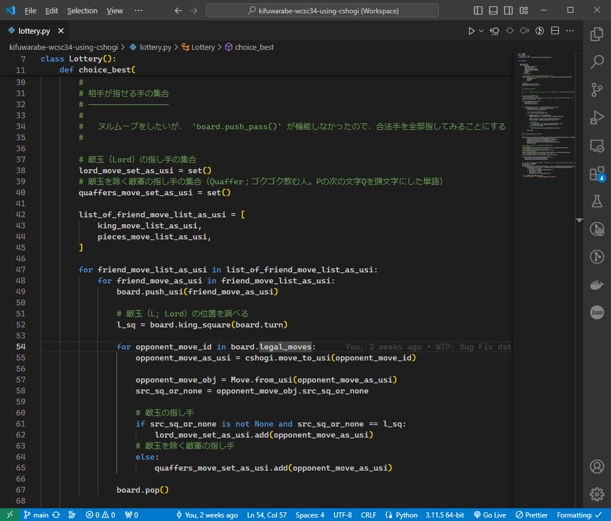
合法手一覧取得

「 自玉が Ｋｉｎｇ、 自軍のその他の駒が Ｐｉｅｃｅ なのに対し、
敵玉が Ｌｏｒｄ、 敵軍のその他の駒が Ｑｕａｆｆｅｒ とか
このＰＲ文書で触れていない 勝手な造語など いろいろあって
お父んのソースコードを読む気には ならないと思う」

ＫＩＴＴＩＮＧＵ
キッティングのようなこと

「 プログラミングより キッティング（※）の方が
難しいんじゃないかと思うんだが」

※さあ始めるぞ、というところまで必要な物一式全て用意すること

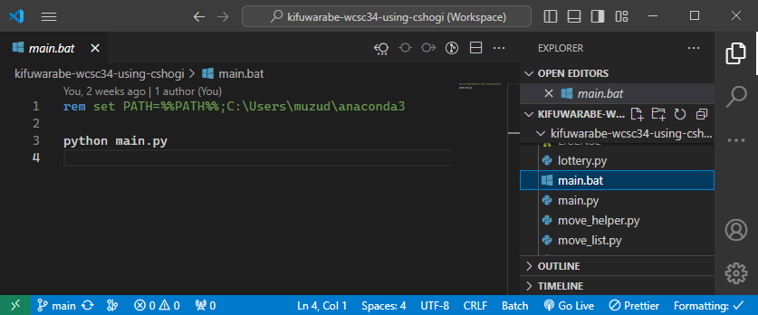

「 👆 Ｐｙｔｈｏｎ のセットアップも ｃｓｈｏｇｉ のインストールも
土曜日１日使い潰して 失敗して 結局たどり着いたのが

Ｐｙｔｈｏｎは公式からインストールせず、
ａｎａｃｏｎｄａ をインストールして
バッチ・ファイルで 環境変数を設定して ａｎａｃｏｎｄａにパスを通し、
将棋所からその バッチ・ファイル を呼ぶことだぜ」

「 ２５年ぐらい前のコマンド操作の感覚ねえ」

ＴＩＧＡ
ｃｓｈｏｇｉと ＵＳＩの同じようで 違 うところ
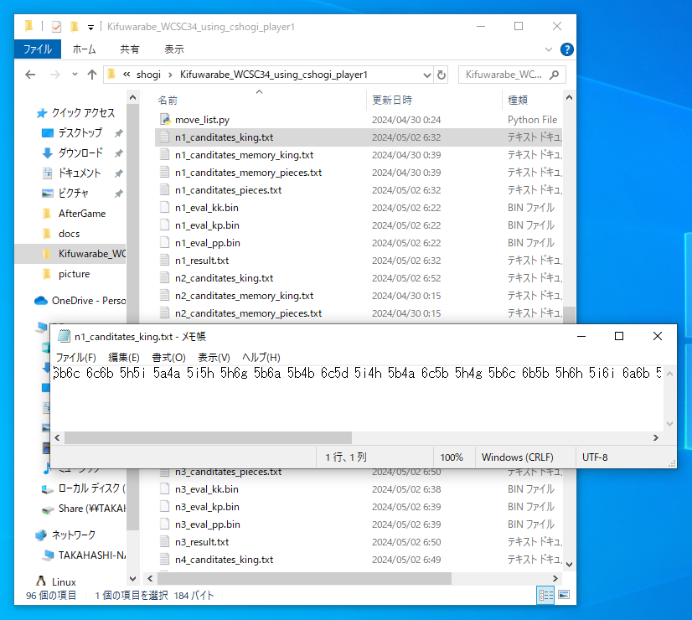

「 👆 "落書き" に使う指し手は ＵＳＩの符号で保存している。

cshogi は move（指し手）を整数で返してくれるから、
それをバイナリで保存した方がメモリが小さくて済むじゃないか、
と最初は思ったんだが

cshogi の move は現局面の board 変数に依存した整数になっているようで、
ポータブルなものではないようなので、
メモリでも外部記憶でも、ＵＳＩの符号と区切りの半角空白という
およそ６バイトの可変長文字列を使ってるぜ」

「 ＵＳＩの符号を 整数に変換すれば 前述の
Ｐなら ０～１４，２５５
Ｋなら ０～ ６５７
の変域で済むから 固定長２バイト型整数で充分な気もするけど、

Ｐはもっと小さな変域で済むのでは？ という考えも気になって
手が回ってないのよね」

ＦＵＧＵＡＩ
知られていない 不具合

ＨＡＮＩＧＡＩ
評価値テーブルの 範囲外 へのアクセス

「 ＫＫ、ＫＰ、ＰＰテーブルが配列で用意されているみたいだが、
配列の範囲外にアクセスして例外投げていて、
ポリシー値は ０ として数えているところが大量にある。
なんで 範囲外にアクセスするんだぜ？」

「 さっぱりワカラン わたしは２、３時間ぐらいで
アイデアを ちゃちゃっと実装して
三連休は数十時間 壊れたプログラムを眺めて 休日も終わりだぜ」

ＩＲＡＮＡＩ
盤の表示は要らない～

ＫＵＪＩ
くじ を引くだけなのだから

「 👆 読み筋は I'm feeling luckey しか言わないわよ」

「 アルファベータ探索もやってないしな。
お父んは そういう将棋エンジン作りたがってたから
最初の１歩に着手できたな」

「 cshogi を使うようになって、選手権に出る前に いつも作ってた
将棋盤の表示のようなものも 要らなくなって 楽だぜ～」

「 次の一手を引くだけの おみくじに 盤なんて 無いわよ」

「 稲庭将棋の将棋盤が映っていないディスプレイみたいな
かっこいいやつ 作れないかな？」

「 画面に くじ だけ表示したらいいんじゃないの？」

「 よーし、わたしがこれから やるべきことが はっきりしてきたな。
少しでも良い くじ が引けるように、
シャッフル・アルゴリズム を作ることだぜ」

「 全自動麻雀卓みたいだな」

＞＞＞ Ｄａｄ， ｓｔｉｒ ｕｐ
ｔｈｅ ｌｏｔｔｅｒｙ ｗｅｌｌ

